Anketa-analiza
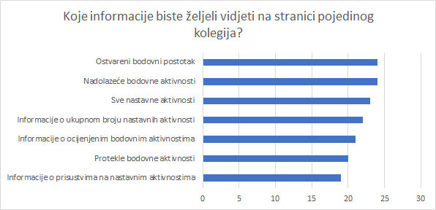
Pitanje | Najčešći odgovor | Najrijeđi odgovor | Funkcionalnost aplikacije | Zaključak
Smatram da je korisno bilježiti prisustvo na predavanjima/vježbama tako da mogu pratiti iz kojih sam aktivnosti izostao/la (1- nije korisno, 5- korisno je) | 5 | 2 | Omogućeno je bilježenje prisustva na nebodovnim aktivnostima | Korisnici žele bilježiti prisustvo na predavanjima/vježbama
Smatram da je korisno anonimno usporediti rezultate bodovnih aktivnosti na kolegiju s rezultatima ostalih studenata (prolaznost, srednja ocjena...) | 5 | 2 | Prikazana je statistika na razini kolegija i aktivnosti unutar kolegija | Korisnici smatraju da je korisno anonimno usporediti rezultate bodovnih aktivnosti na kolegiju s rezultatima ostalih studenata
Smatram da je korisno znati obavlja li se bodovna aktivnost samostalno ili grupno | 5 | 2 | / | Korisnici smatraju da je korisno znati obavlja li se bodovna aktivnost samostalno ili grupno
Trenutno se obavijesti šalju jednom tjedno. Mislite li da bi slanje trebalo biti češće? | Ne, tjedno je u redu | / | Obavijesti se šalju na dnevnoj razini | Korisnici misle da je tjedno slanje obavijesti u redu, ali je čest odgovor bio i da bi trebalo biti podesivo
Što biste željeli vidjeti kao linkove na (glavnoj) lijevoj navigacijskoj traci? | Početna, Svi kolegiji | Popis svih nastavnih aktivnosti, raspored sati | Dizajn glavne navigacije | Korisnici su zadovoljni sa postojećom navigacijom
Koje informacije biste željeli vidjeti na početnoj stranici? | Vidi Slika1. | Vidi Slika1. | Dizajn početne stranice | Korisnici žele uvid u bodovne aktivnosti
Koje informacije biste željeli vidjeti na stranici pojedinog kolegija? | Vidi Slika2. | Vidi Slika2. | Dizajn stranice pojedinog kolegija | Korisnici najčešće žele pogledati ostvareni bodovni postotak
Ako postoji, koji dio aplikacije najviše koristite? | Informacije o bodovnim aktivnostima i rokovima | / | Funkcionalnosti o bodovnim aktivnostima i rokovima | Korisnici žele uvid u bodovne aktivnosti
Ako postoji, koji dio aplikacije biste željeli promjeniti? | Mislim da bi aplikacija bila korisnija kada bi fokus bio vecinom na rasporedu ispitnih/nastavnih aktivnosti jer ove ostale funkcionalnosti vec postoje na merlinu i studomatu, a svi ce vecinom tamo ici gledati | / | Mini 7-dnevni kalendar prikazuje se na naslovnici | Korisnici žele da fokus funkcionalnosti aplikacije bude na prikazu ispitnih/nastavnih aktivnosti
Slika1.
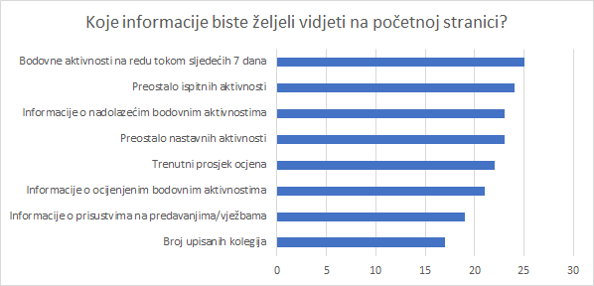
Slika2.

Anketa-odgovori
